同意書
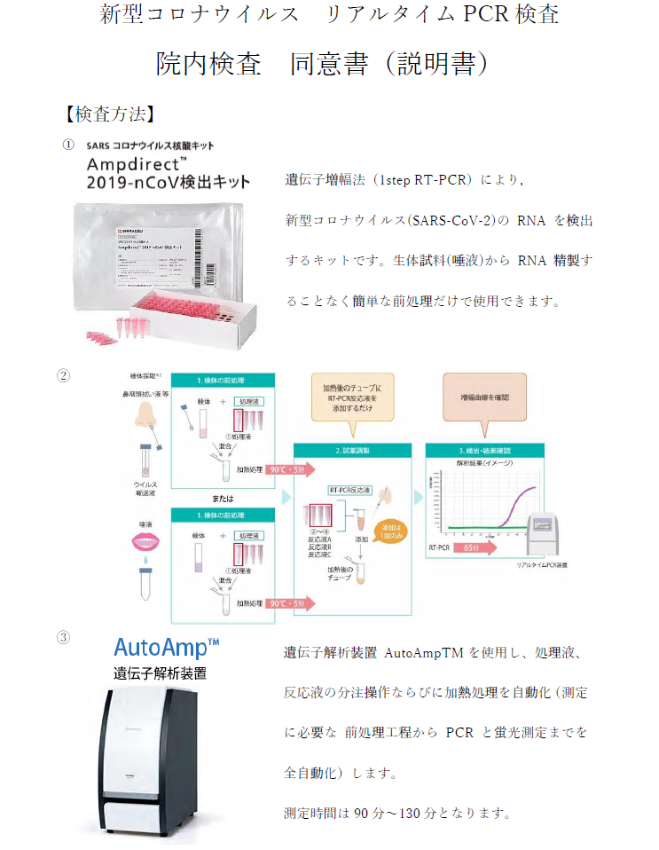
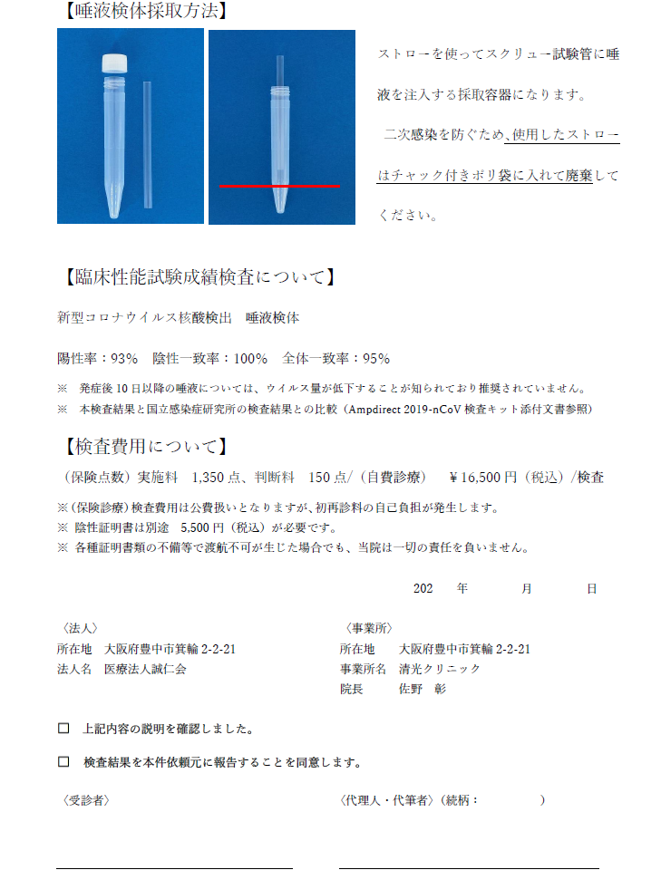
本紙の印刷は、
【 A4 両面 】 でお願いいたします。
※カラー、白黒は問いません。

